Tabelle1
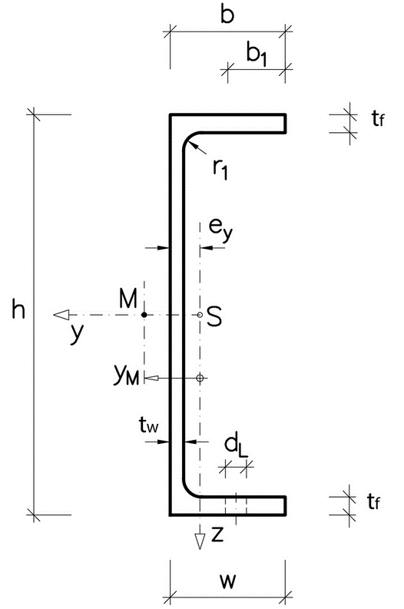
MEd = | 1.38 | kNm

UPN100 |  | S235
h: | 100 | mm
b: | 50 | mm |  |  |  |  | 1.54 | < | 3.19
tw: | 6 | mm
tf: | 8.5 | mm |  |  |  |  |  | Nachweis erfüllt
Wel, y: | 41.2 | cm³
My,Rk: | 9.68 | kNm
yM1: | 1.1 | [-]
fyd: | 235 | N/mm

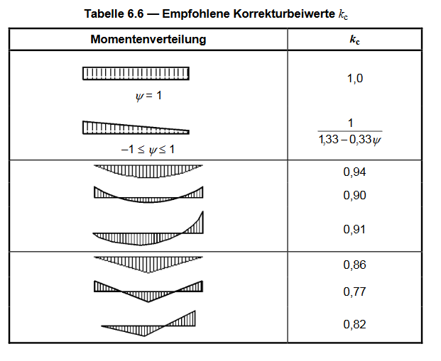
Abstand zwischen gehaltenen Punkte
Lc = | 2.37 | m

Schlankheitsgrads
λ1 = | 93.9 | [-]
λc0 = | 0.5 | [-]
kc = | 0.94 | [-]

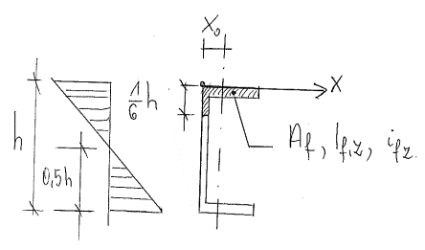
Tragheitsradius

 |  | t | b/h | xai | F | Sx | If,z,1 = d x a³/12 | If,z,2 = xai² x F
 |  | [mm] | [mm] | [mm] | [mm²] | [mm³] | [mm4] | [mm4]
Druckgurt |  | 8.5 | 50 | 25 | 425.0 | 10625 | 88542 | 3524
1/3 Drucksteg |  | 6 | 10.666666667 | 3 | 64.0 | 192 | 192 | 23398
 |  |  |  | ∑ | 489.0 | 10817 | 88734 | 26922

X0 = ∑Sx/∑F= |  |  | 22.1 | mm
If,z=∑If,z,1 + ∑If,z,1 = |  |  | 115656 | mm4
if,z= (∑If,z/∑F)^0,5 |  |  | 15 | mm

Nachweis:

$\overline{λ_{f}}$=
 | 0.94 | [-] | x | 2370 | mm | = | 1.54
 | 15 | mm | x | 93.9 | [-]

${\overline{λ}}_{c0}\frac{M_{c,Rd}}{M_{y,Ed}}=$
$$>\overline{λ_{f}}$$
 |  | 0.5 | 8.8018181818 | kNm | = | 3.1890645586
 |  |  | 1.38 | kNm

